상품제안서
오아 라운드 Pro 선풍기 | 상품코드: S26926

 |  |  |  |  |  |  | 02-713-8555 | www.synergygift.co.kr
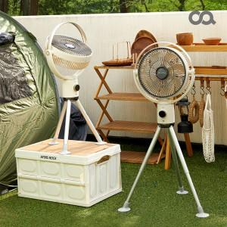 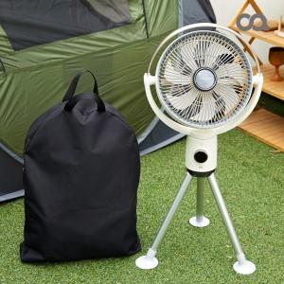 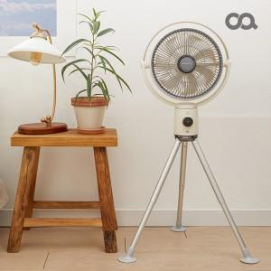

【상세/제작정보】 | AI 자동 풍량조절 / 2,500mAh 배터리 4대 탑재 / 리모컨 포함

【인쇄/포장옵션】 | 인쇄불가 / 종이상자

【공급단가】 | 수량 | 10~ | 100~ | 300~ | 500~ | 1,000~
*VAT별도 | 단가 | 147,800원 | 139,770원 | 136,360원 | 132,950원 | 130,680원

【상품 URL】 | https://www.synergygift.co.kr:443/src/goods_detail.php?gdno=26926

